Sheet1
BẢNG THỐNG KÊ CHỦNG LOẠI CỬA DỰ KIẾN SỬ DỤNG TRONG DỰ ÁN SWISSHOTEL HẢI PHÒNG
STT | VỊ TRÍ CỬA | LOẠI CỬA | GIỚI HẠN CHỊU LỬA | VẬT LIỆU | KÍCH THƯỚC THÔNG THỦY | KÍCH THƯỚC CẢ KHUÔN | HÌNH ẢNH MINH HỌA | GHI CHÚ

1 | CỬA THANG BỘ THOÁT HIỂM | CỬA 1 CÁNH | EI=60 | CỬA THÉP CHỐNG CHÁY | 1200 | 1320 |  | SƠN TĨNH ĐIỆN MÀU GHI SÁNG HOẶC SẪM THEO CHỈ ĐỊNH CỦA THIẾT KẾ NỘI THẤT (NẾU CÓ)
 |  | CỬA 2 CÁNH |  |  | 1200 | 1320 |  | SƠN TĨNH ĐIỆN MÀU GHI SÁNG HOẶC SẪM THEO CHỈ ĐỊNH CỦA THIẾT KẾ NỘI THẤT (NẾU CÓ)
3 | CỬA PHÒNG KỸ THUẬT (ĐIỆN, ĐIỆN NHẸ, CẤP THOÁT NƯỚC VÀ PHÒNG QUẠT) | CỬA 1 CÁNH | EI=60 | CỬA THÉP CHỐNG CHÁY | 800 | 920 |  | SƠN TĨNH ĐIỆN MÀU GHI SÁNG HOẶC SẪM THEO CHỈ ĐỊNH CỦA THIẾT KẾ NỘI THẤT (NẾU CÓ)
 |  | CỬA 2 CÁNH |  |  | 1200 | 1320 |  | SƠN TĨNH ĐIỆN MÀU GHI SÁNG HOẶC SẪM THEO CHỈ ĐỊNH CỦA THIẾT KẾ NỘI THẤT (NẾU CÓ)
4 | CỬA PHÒNG TRỰC PCCC | CỬA 1 CÁNH | EI=60 | CỬA THÉP CHỐNG CHÁY | 800 | 920 |  | SƠN TĨNH ĐIỆN MÀU GHI SÁNG HOẶC SẪM THEO CHỈ ĐỊNH CỦA THIẾT KẾ NỘI THẤT (NẾU CÓ)
5 | CỬA PHÒNG BƠM PCCC | CỬA 1 CÁNH | EI-70 | CỬA THÉP CHỐNG CHÁY | 1500 | 1620 |  | SƠN TĨNH ĐIỆN MÀU GHI SÁNG HOẶC SẪM THEO CHỈ ĐỊNH CỦA THIẾT KẾ NỘI THẤT (NẾU CÓ)
6 | CỬA SẢNH THANG MÁY | CỬA 2 CÁNH | EI=60 | CỬA THÉP CHỐNG CHÁY KẾT HỢP VỚI KÍNH CHỐNG CHÁY | 1400 | 1520 | 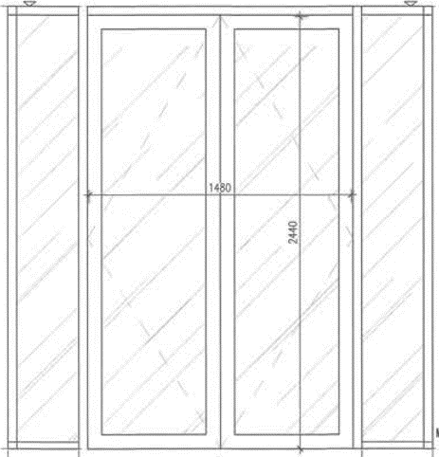 | SƠN TĨNH ĐIỆN MÀU THEO CHỈ ĐỊNH CỦA THIẾT KẾ NỘI THẤT (NẾU CÓ), KÍNH TRẮNG
7 | CỬA PHÒNG RÁC | CỬA 1 CÁNH | EI=60 | CỬA THÉP CHỐNG CHÁY | 800 | 920 |  | SƠN TĨNH ĐIỆN MÀU GHI SÁNG HOẶC SẪM THEO CHỈ ĐỊNH CỦA THIẾT KẾ NỘI THẤT (NẾU CÓ)
8 | CỬA CĂN HỘ | CỬA 1 CÁNH | EI=60 | CỬA GỖ CÔNG NGHIỆP CHỐNG CHÁY | 900 | 1020
 |  | CỬA 2 CÁNH |  |  | 1050 | 1170
9 | CỬA NGĂN HÀNH LANG (ĐẢM BẢO CHIỀU DÀI HÀNH LANG KHÔNG VƯỢT QUÁ 60M VỚI KHỐI ĐẾ VÀ 30M VỚI KHỐI THÁP) | CỬA 2 CÁNH | EI=60 | CỬA THÉP CHỐNG CHÁY KẾT HỢP VỚI KÍNH CHỐNG CHÁY | 1500 | 1600 |  | SƠN TĨNH ĐIỆN MÀU THEO CHỈ ĐỊNH CỦA THIẾT KẾ NỘI THẤT (NẾU CÓ), KÍNH TRẮNG
10 | CỬA PHÒNG CHIẾU PHIM | CỬA 1 CÁNH | EI=60 | CỬA THÉP HOẶC GỖ CHỐNG CHÁY | 1200 | 1320 |  | CỬA THÉP HOẶC GỖ BỌC NỈ
11 | CỬA PHÒNG BALLROOM | CỬA 2 CÁNH VÀ 4 CÁNH | EI=60 | CỬA THÉP HOẶC GỖ CHỐNG CHÁY | 1200 | 1320

Ghi chú:
+ Các cửa ngăn cháy có cơ cấu tự động đóng;
+ Cửa đảm bảo GHCL theo thiết kế và được cơ quan có thẩm quyền kiểm định;
+ Các phụ kiện của cửa đảm bảo GHCL tương ứng theo GHCL của cửa;
+ Các cửa trên hành lang hoặc gian phòng có hệ hút khói đảm bảo các khe cửa được chèn kín ngăn khói;

